基本屬性
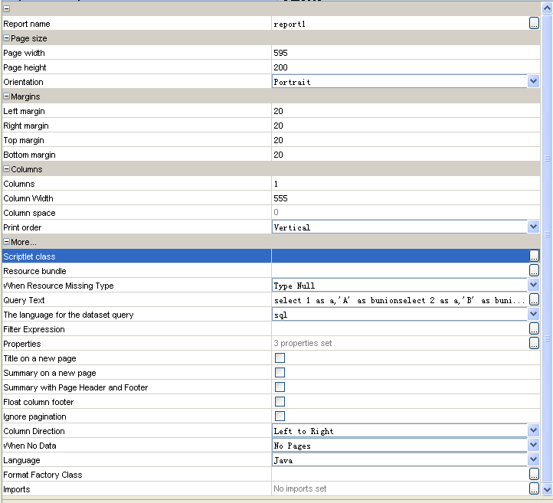
分类 | 属性名称 | 功能描述
 | report name | 报表名称
Page Size
 | Page Width | 页面宽度
 | Page height | 页面高度
 | Orientation | 报表方向，可为横式或竖式，默认为大众的竖式
Margins
 | Left margin | 页面左端空白，单位px，默认20px
 | Right margin | 页面右端空白，单位px，默认20px
 | Top margin | 页面顶端空白，单位px，默认20px
 | Bottom margin | 页面底端空白，单位px，默认20px
Columns
 | Columns | 报表分为几列，默认为一列。
 | Column Width | 每列的宽度
 | Column space | 列间空白
 | Print order | 打印方式-垂直/水平。默认垂直
More
 | Scriptlet class | 自定义scriptlet，可在报表生成时自定义一些行为。
 | Resource bundle | 报表所用资源文件，支持国际化
 | When Resource Missing Type | 当资源属性未找到是，值为什么？ 可为null,空白,报错,element的key
 | Query Text | SQL查询语句，也可在DataSet中设置。
 | The language for the dataset query | SQL语句的类型，也可在DataSet中设置。比如普通SQL,Hibernate,MDX等
 | Filter Expression | 对SQL语句查询的结果，再次进行过滤，用ireport expression 编写，返回类型必须为Boolean类型
 | Properties | 报表所支持的一些额外属性设置
 | Title on a new page | 是否Title单独占用一页
 | Summary on a new page | 是否Summary单独占用一页
 | Summary with Page Header and Footer | Summary中是否显示Page Header 和 Page Footer
 | Float column footer
 | Ignore pagination | 是否不分页，整个报表显示在一页中
 | Column Direction | 报表是居左还是居右显示
 | When No Data | 当Main DataSet记录为0时，显示什么内容？可选项为：
 |  | 1.除Details Band外的所有内容
 |  | 2.空白页
 |  | 3.显示NoData Band （可为报表单独定义该band，用于无数据时，进行信息提示）
 |  | 4.什么都不显示
 | Language | 该报表的expression的类型：可选项为-java,groovy,javascript
 | Format Factory Class | 可自定义Data 和 Number类型等的格式化方案，该类需继承自XX类
 | Imports | 可以引用其他包，自定义或第三方等。例如org.myself.utils

